RSD 01
OBJEDNÁVKA RSD 01 |  |  |  |  |  |  |  | OBJEDNÁVKA RSD 01 - doplňky
Zhotovitel: DMS Alfa, a.s., Americká 2772, Kladno, 272 04 |  |  |  | IČ: 04940431 |  | DIČ: CZ04940431 |  | Zhotovitel: | DMS Alfa, a.s., Americká 2772, Kladno, 272 04 |  |  |  | IČ: 04940431 |  | DIČ: CZ04940431 | IČ: 04940431
Společnost je zapsaná v obchodním rejstříku Městského soudu v Praze, oddíl B , vložka 21470 |  |  |  |  | www.dmsalfa.cz |  | objednavky@dmsalfa.cz | Společnost je zapsaná v obchodním rejstříku Městského soudu v Praze, oddíl B , vložka 21470 |  |  |  |  |  | www.dmsalfa.cz |  | objednavky@dmsalfa.cz
Objednatel: |  |  |  | IČ |  |  |  | Integrované dveře - umístění se uvádí vždy při pohledu ZEVNITŘ
 |  |  |  | DIČ |  |  |  | V4ST dveře s prahem 75 mm s pl. Záslepky |  |  |  |  | V5ST dveře s prahem 25 mm s pl. záslepky
 |  |  |  | Telefon
 |  |  |  | E-mail |  |  |  | Umístění integrovaných dveří:
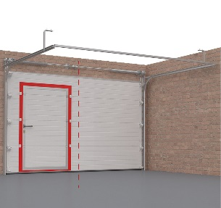

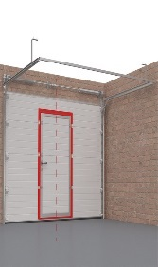
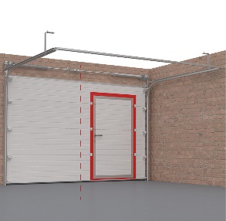
 |  |  |  | Předpokládaný termín
Šířka (mm) |  |  | RSD 01 - tažné pružiny Zadáním zakázky potvrzujete správnost uváděných rozměrů a jste si jisti tím, že rozměry budou dostačující. Společnost DoorHan si vyhrazuje právo na odmítnutí reklamace způsobené neuskutečnitelnou montáží výrobku z důvodu nedostatku místa.
Výška (mm) |  |  |  |  |  |  |  |  |  | vlevo |  |  | uprostřed |  |  | vpravo
POZOR! Minimální rozměry otvoru (mm):
Vlevo: | nutné doplnit vše žluté
Vpravo:
Nadpraží (bez pohonu):
Nadpraží (s pohonem):
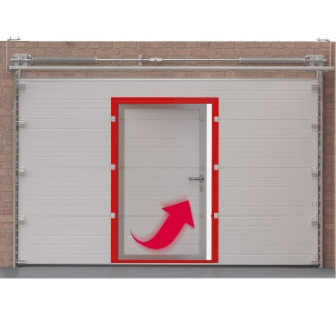
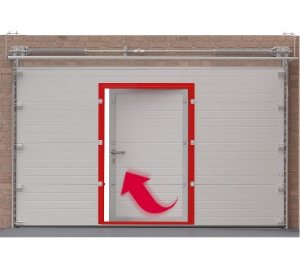
Hl. garáže: výška vrat + 600 mm |  |  |  |  |  |  |  | Umístění pantů:
Barevné provedení vrat |  |  |  | není vyplněna ani jedna barevná varianta
RAL 9016 |  | RAL 7016 |  |  | Satin Grey
RAL 9010 |  | RAL 6005 |  |  | Zlatý dub |  |  |  |  |  |  | vlevo |  |  |  | vpravo
RAL 5005 |  | RAL 3000 |  |  | Tmavý dub
RAL 9006 |  | RAL 8014 |  |  | Mahagon
RAL 9007 |  | RAL 9005 |  |  | Wenge
Nestandardní barva RAL
Povrch vrat | Označte 1 typ povrchu | Design vrat |  |  | Označte 1 typ panelu
Stucco |  | S-Line (lamela) |  |  | V-Line (vlnky) |  |  | Barva profilů integrovaných dveří - v základu RAL 9006 - stříbrná |  |  |  |  |  | x | Lakování do RAL
Hladký |  | M-Line (centrální drážka) |  |  | Kazeta |  |  | Prosklené sekce
Woodgrain |  | W-Line (bez drážky) |  |  |  |  |  | Umístění sekce
v kolonkách výše, vyber typ panelu

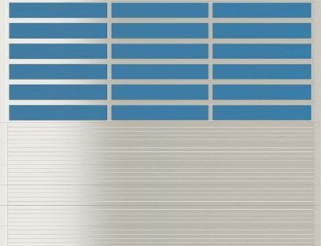
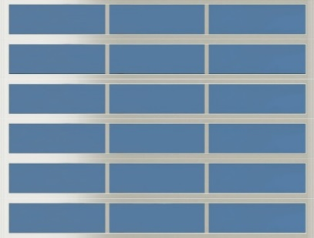
Bezpečnostní prvky + doplňky (počet ks)
Jednostranný zámek
Zástrč
LOCK mini
Madlo vystouplé
Madlo odlehčené s logem
DO Transmitter 2
DO Transmitter 4
Montážní profil 32x32 mm délka 3060 mm

 |  |  |  |  |  |  |  | Panoramatické panely uprostřed křídla |  |  | Panoramatické panely ve vrchní části křídla |  |  |  | Celoprosklené křídlo
Typ kování
Hybrid - potřebné nadparží 150 mm |  |  |  |  |  |  |  | Počet panramatických panelů
Pohon |  |  |  |  |  |  |  | Barva profilů prosklené sekce - v základu RAL 9006 - stříbrná |  |  |  |  |  |  | Lakování do RAL
DIY 800 - int. přijímač, 2x DO, do 11 m2, vč. Dráhy |  |  |  |  |  |  |  | Materiál prosklení |  | SAN - standardní varianta |  |  |  | Polykarbonát - příplatek
SE 750 - integrovaný přijímač, 1x DO, do 10 m2 |  |  |  |  |  |  |  | Typ prosklení |  | Panel plně prosklený |  |  |  | Panel s jednou nebo více přepážkami
Kolejnice
PK - 3000 - s řemenem L=3000 mm H=2300 mm |  |  |  | Podpis a razítko |  |  |  | Barva profilů prosklené sekce - v základu RAL 9006 - stříbrná |  |  |  |  |  | Lakování do RAL
PK - 3300 - s řemenem L=3300 mm H=2600 mm |  |  |  |  |  |  |  | Další doplňky
PK - 3600 - s řemenem L=3600 mm H=2800 mm |  |  |  |  |  |  |  | OKNA |  | Typ oken - počet ks |  | Průmyslové okno černé 638 x 344 mm
 |  |  |  |  |  |  |  |  |  |  |  | Průmyslové okno černé 588 x 181 mm
 |  |  |  |  |  |  |  |  |  |  |  | Kulaté okno D=360 mm
 |  |  |  |  |  |  |  |  |  | Číslo panelu od shora |  |  |  | Počet oken na panelu
Poznámky: |  |  |  |  |  |  |  |  |  | Umístění oken |  | vlevo |  | uprostřed |  | vpravo
 |  |  |  |  |  |  |  | Ventilační mřížky |  | Počet mřížek |  |  |  | Číslo panelu od shora
 |  |  |  |  |  |  |  |  |  | Umístění mřížek |  | vlevo |  | uprostřed |  | vpravo
 |  |  |  |  |  |  |  | Poznámky: |  |  |  |  |  | Razítko a podpis

RSD 02
OBJEDNÁVKA RSD 02 |  |  |  |  |  |  |  |  | OBJEDNÁVKA RSD 02 - doplňky
Zhotovitel: | DMS Alfa, a.s., Americká 2772, Kladno, 272 04 |  |  |  | IČ: 04940431 | DIČ: CZ04940431 |  |  | Zhotovitel: | DMS Alfa, a.s., Americká 2772, Kladno, 272 04 |  |  |  | IČ: 04940431 |  | DIČ: CZ04940431 | IČ: 04940431
Společnost je zapsaná v obchodním rejstříku Městského soudu v Praze, oddíl B , vložka 21470 |  |  |  |  |  | www.dmsalfa.cz | objednavky@dmsalfa.cz |  | Společnost je zapsaná v obchodním rejstříku Městského soudu v Praze, oddíl B , vložka 21470 |  |  |  |  |  | www.dmsalfa.cz |  | objednavky@dmsalfa.cz
Objednatel: |  |  |  |  | IČ |  |  |  | Integrované dveře - umístění se uvádí vždy při pohledu ZEVNITŘ
 |  |  |  |  | DIČ |  |  |  | V4ST dveře s prahem 75 mm s pl. Záslepky |  |  |  | x | V5ST dveře s prahem 25 mm s pl. záslepky
 |  |  |  |  | Telefon
 |  |  |  |  | E-mail |  |  |  | Umístění integrovaných dveří:
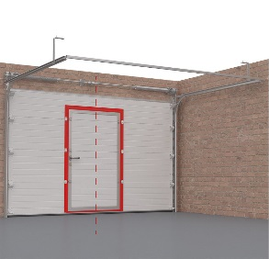
 |  |  |  |  | Předpokládaný termín
Šířka (mm) |  |  |  | RSD 02 - torzní pružiny Zadáním zakázky potvrzujete správnost uváděných rozměrů a jste si jisti tím, že rozměry budou dostačující. Společnost DoorHan si vyhrazuje právo na odmítnutí reklamace způsobené neuskutečnitelnou montáží výrobku z důvodu nedostatku místa.
Výška (mm) |  |  |  |  |  |  |  |  |  |  | vlevo |  |  | uprostřed |  |  | vpravo
POZOR! Minimální rozměry otvoru (mm): |  |  |  |  |  |  |  |  |  |  |  |  |  | x
Vlevo: |  | nutné doplnit vše žluté
Vpravo:
Nadpraží (bez pohonu):
Nadpraží (s pohonem):
Hl. garáže: výška vrat + 600 mm |  |  |  |  |  |  |  |  | Umístění pantů:
Barevné provedení vrat |  |  |  |  | není vyplněna ani jedna barevná varianta
RAL 9016 |  |  | RAL 7016 |  |  | Satin Grey
RAL 9010 |  |  | RAL 6005 |  |  | Zlatý dub |  |  |  |  |  |  | vlevo |  |  |  | vpravo
RAL 5005 |  |  | RAL 3000 |  |  | Tmavý dub |  |  |  |  |  |  |  |  |  |  | x
RAL 9006 |  |  | RAL 8014 |  |  | Mahagon
RAL 9007 |  |  | RAL 9005 |  |  | Wenge
Nestandardní barva RAL
Povrch vrat |  | Označte 1 typ povrchu | Design vrat |  |  | Označte 1 typ panelu
Stucco |  |  | S-Line (lamela) |  |  | V-Line (vlnky) |  |  | Barva profilů integrovaných dveří - v základu RAL 9006 - stříbrná |  |  |  |  |  | x | Lakování do RAL
Hladký |  |  | M-Line (centrální drážka) |  |  | Kazeta |  |  | Prosklené sekce
Woodgrain |  |  | W-Line (bez drážky) |  |  |  |  |  | Umístění sekce
v kolonkách výše, vyber typ panelu
Bezpečnostní prvky + doplňky (počet ks)
Jednostranný zámek
Zástrč
LOCK mini
Madlo vystouplé
Madlo odlehčené s logem
DO Transmitter 2
DO Transmitter 4
Montážní profil 32x32 mm délka 3060 mm
Vyztužovací OMEGA profil
 |  |  |  |  |  |  |  |  | Panoramatické panely uprostřed křídla |  |  | Panoramatické panely ve vrchní části křídla |  |  | x | Celoprosklené křídlo
Typ kování
Hybrid - potřebné nadpraží 150 mm |  |  |  |  |  |  |  |  | Počet panramatických panelů
Nízké kování hřídel vpředdu - potřebné nadpraží 220 mm |  |  |  |  |  |  |  |  | Barva profilů prosklené sekce - v základu RAL 9006 - stříbrná |  |  |  |  |  |  | Lakování do RAL
Nízké kování s hřídelí vzadu - potřebné nadpraží 160 mm |  |  |  |  |  |  |  |  | Materiál prosklení |  | SAN - standardní varianta |  |  |  | Polykarbonát - příplatek
Standardní kování - potřebné nadpraží 350 mm |  |  |  |  |  |  |  |  | Typ prosklení |  | Panel plně prosklený |  |  |  | Panel s jednou nebo více přepážkami
Pohon
DIY 800 - int. přijímač, 2x DO, do 11 m2, vč. Dráhy |  |  |  |  |  |  |  |  | Barva profilů prosklené sekce - v základu RAL 9006 - stříbrná |  |  |  |  |  | Lakování do RAL
SE 750 - integrovaný přijímač, 1x DO, do 10 m2 |  |  |  |  |  |  |  | 1 ks | Další doplňky
SE 1200 - integrovaný přijímač, 1x DO, do 16 m2 |  |  |  |  |  |  |  |  | OKNA |  | Typ oken - počet ks |  | Průmyslové okno černé 638 x 344 mm
Kolejnice |  |  |  |  |  |  |  |  |  |  |  |  | Průmyslové okno černé 588 x 181 mm
PK - 3000 - s řemenem L=3000 mm H=2300 mm |  |  |  |  | Podpis a razítko |  |  |  |  |  |  |  | Kulaté okno D=360 mm |  |  |  |  | 1 ks
PK - 3300 - s řemenem L=3300 mm H=2600 mm |  |  |  |  |  |  |  |  |  |  | Číslo panelu od shora |  |  |  | Počet oken na panelu
PK - 3600 - s řemenem L=3600 mm H=2800 mm |  |  |  |  |  |  |  |  |  |  | Umístění oken |  | vlevo |  | uprostřed |  | vpravo
PK - 4600 - s řemenem L=4600 mm H=3800 mm |  |  |  |  |  |  |  |  | Ventilační mřížky |  | Počet mřížek |  |  | 2 ks | Číslo panelu od shora
PK - 4600 - s řetězem L=4600 mm H=3800 mm |  |  |  |  |  |  |  |  |  |  | Umístění mřížek |  | vlevo |  | uprostřed |  | vpravo
Poznámky: |  |  |  |  |  |  |  |  | Poznámky: |  |  |  |  |  | Podpis a razítko

